Layout Screen
Detail Design | Project | ASOFT - ERP.NET | ID Screen | CRMR30101 | Created By | Thị Phượng | Updated By | Thị Phượng
 | Module | ASSOFT - CRM | Name Screen | Báo cáo khách hàng theo nhân viên | Created Date | 01/26/2016 | Updated Date | 2016-02-17

Layout |  |  |  |  |  |  | Overview
 |  |  |  |  |  |  | Sử dụng màn hình này để: Hiển thị danh sách Khách hàng mới theo nhân viên khi In

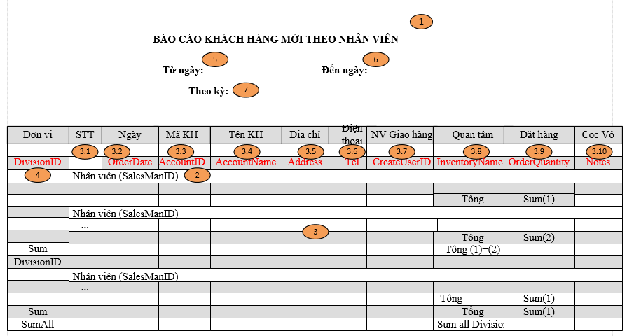

 |  |  |  |  |  |  | Flow Screen
 |  |  |  |  |  |  | Menu [Báo cáo] -> page[Báo cáo biểu đồ_CRMF3000] -> Click vào Link Báo cáo KH mới theo nhân viên ->Pop [Báo cáo khách hàng mới theo nhân viên_CRMF3010] -> In -> [Tab]Báo cáo khách hàng mới theo nhân viên

